gráfico 1
Gráfico 1: Participação da Industria de transformação brasileira no PIB
1985 | 21.8
1990 | 17.7
1995 | 16.6
2003 | 16.9
2011 | 13.9
2018 | 11.3

 |  | Fonte: IBGE. Metodologia: Bonelli & Pessoa, 2010. Elaboração Própria

gráfico 2
 | Gráfico 2: Evolução da Taxa de Câmbio em um País com Doença Holandesa
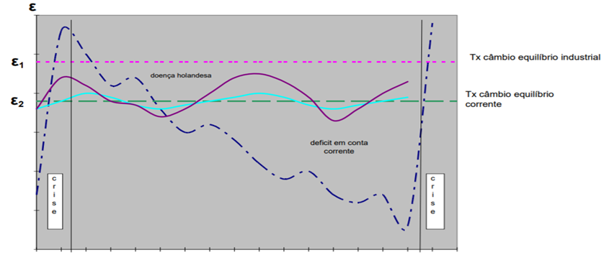

Fonte: Bresser-Pereira, 2010, p.70.

gráfico 3
Data | 23461 - Transações correntes - anual - saldo - US$ (milhões) | 23839 - Transações Correntes acumulado em 12 meses em relação ao PIB - anual - %
1995 | -18,712.40 | -2.43
1996 | -23,843.00 | -2.8
1997 | -30,852.00 | -3.49
1998 | -33,892.20 | -3.92
1999 | -25,869.40 | -4.32
1995 | -2.43
1996 | -2.8
1997 | -3.49
1998 | -3.92
1999 | -4.32
2000 | -3.78
2001 | -4.24
2002 | -1.59
2003 | 0.67
2004 | 1.7
2005 | 1.52
2006 | 1.18
2007 | 0.03
2008 | -1.81
2009 | -1.57
2010 | -3.58
2011 | -2.92
2012 | -3.4
2013 | -3.23
2014 | -4.13
2015 | -3.03
2016 | -1.35
2017 | -0.73
2018 | -2.22
2000 | -24,793.50 | -3.78
2001 | -23,721.40 | -4.24
2002 | -8,096.80 | -1.59
2003 | 3,760.10 | 0.67
2004 | 11,346.80 | 1.7
2005 | 13,547.20 | 1.52
2006 | 13,029.90 | 1.18
2007 | 408 | 0.03
2008 | -30,640.50 | -1.81
2009 | -26,261.20 | -1.57
2010 | -79,014.20 | -3.58
2011 | -76,287.90 | -2.92
2012 | -83,800.10 | -3.4
2013 | -79,792.20 | -3.23
2014 | -101,431.10 | -4.13
2015 | -54,472.20 | -3.03
2016 | -24,230.00 | -1.35
2017 | -15,014.50 | -0.73
2018 | -41,539.70 | -2.22
Fonte | BCB-DSTAT | BCB-DSTAT

